Integratie Prognose Model

Persoon |  1. Personalia | Leeftijd Man (Bron: Werkloosheid naar leeftijd en geslacht 2013-2023 | CBS 2024) | 15-25 jaar | 25-45 jaar | 46-65 jaar
 |  | Vraag 1: Bent u een man of vrouw? | 33.33% | 100.00% | 66.66%
 |  | Vraag 2: Wat is uw leeftijd?
 |  | 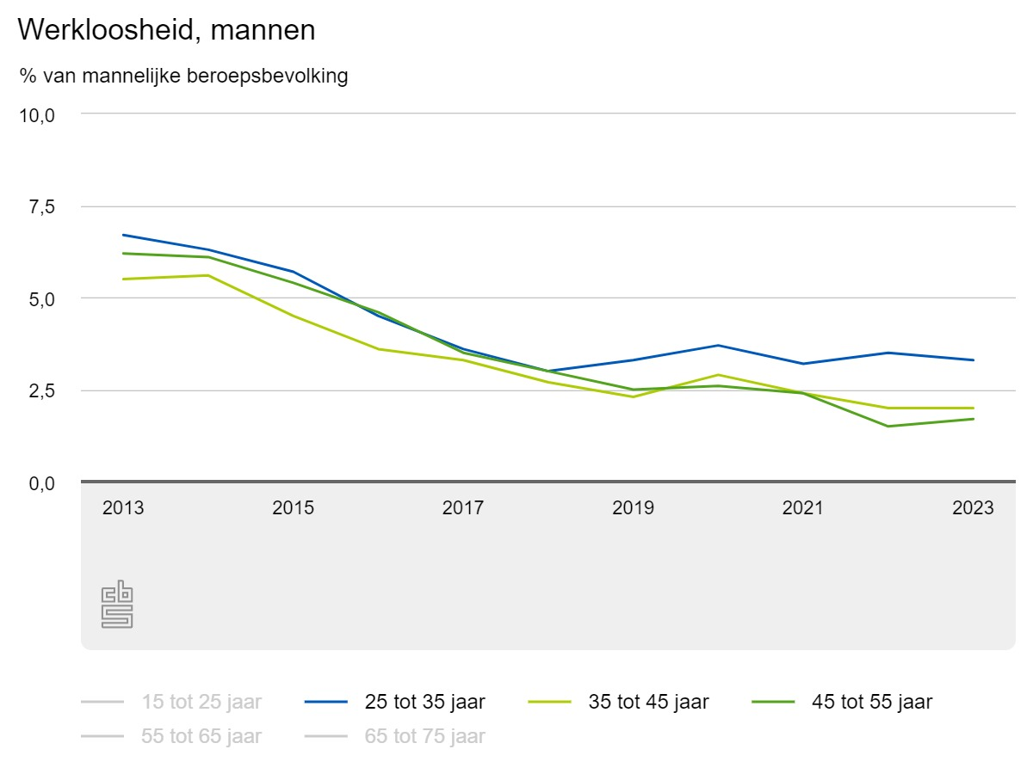

 |  | Leeftijd Vrouw (Bron: Werkloosheid naar leeftijd en geslacht 2013-2023 | CBS 2024) | 15-25 jaar | 25-45 jaar | 46-65 jaar
 |  | Vraag 1: Bent u een man of vrouw? | 100.00% | 33.33% | 66.66%
 |  | Vraag 2: Wat is uw leeftijd?
 |  | 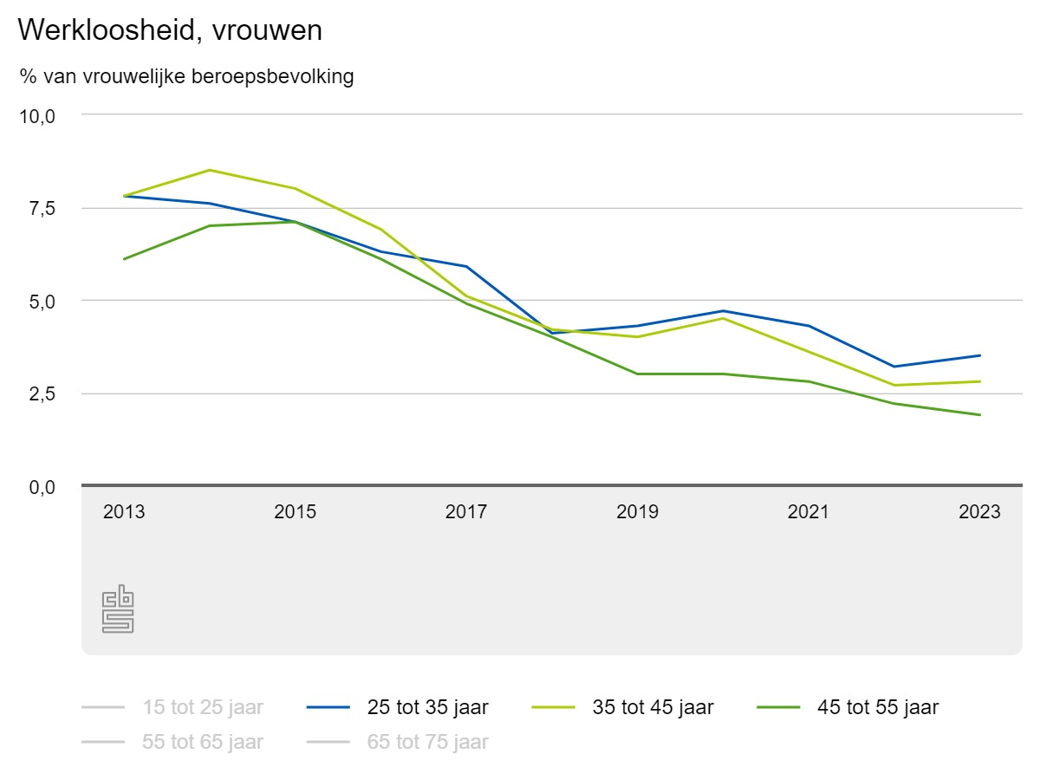

 |  | Nationaliteit (Bron: Werkloze beroepsbevolking: Werkloosheidsduur en persoonskenmerken 2014-2020 | CBS Statline 2020) | Autochtoon | Westers | Niet Westers
 |  | Vraag 3: Wat is uw huidige nationaliteit? | 100.00% | 66.66% | 33.33%
 |  | Provincie (Bron: Openstaande vacatures per regio 2016-2024 | CBS 2024) | Zeeland | Utrecht | Noord-Brabant | Gelderland | Noord-Holland | Overijsel | Limburg | Drenthe | Friesland | Flevoland | Zuid-Holland | Groningen
 |  | Vraag 4: In welke provincie bent u op zoek naar werk? | 16.67% | 66.67% | 83.33% | 75.00% | 91.67% | 58.33% | 50.00% | 25.00% | 41.67% | 8.33% | 100.00% | 33.33%
 |  | Arbeidsdeelname & Migratieachtergrond (Bron: Werkloosheid naar migratieachtergrond 2011-2021 | CBS 2024) | Migratieachtergrond: Autochtoon | Migratieachtergrond: Westers | Migratieachtergrond: Niet Westers
 |  | Vraag 5: Wat is uw migratieachtergrond? | 100.00% | 66.66% | 33.33%
 |  | 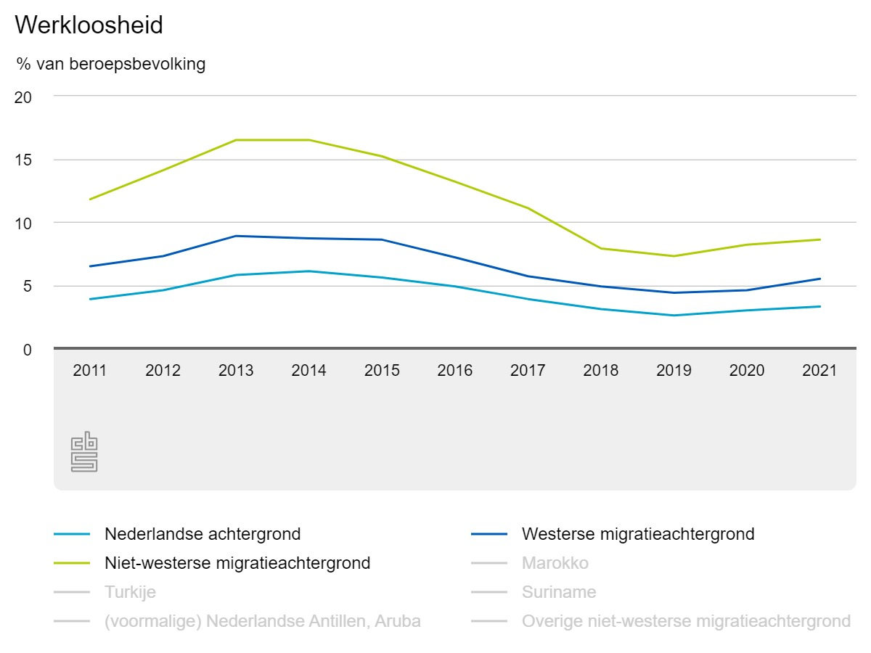
 |  |  |  |  |  |  |  |  |  |  |  |  |  | Personalia | Prognose
 |  2. Persoonlijkheid & Profilering | Big Five Persoonlijkheidskarakteristieken (Bron: A comparative study of five personality factors among employed and unemployed people 2015 | Caspian Journal of Neurological Sciences 2024) | Openheid (Openness) | Consciëntieusheid (Conscientiousness) | Extraversie (Extroversion) | Altruimse (Agreeableness) | Neuroticisme (Emotional Stability)
 |  | Vraag 6: Wat zijn uw meest dominante persoonlijkheidskenmerken? (Beroeps- of loopbaanonderzoek) | 40.00% | 80.00% | 60.00% | 100.00% | 20.00%
 |  | 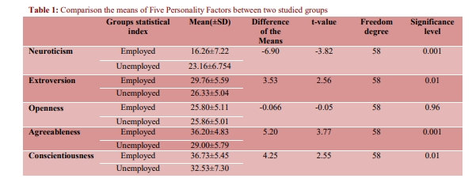
 |  | Representativiteit (Bron: Apparel and its impact on self-perception 2011 / Kwalitatief onderzoek naar de kritische succesfactoren van werk zoeken 2011-2012) | Informeel (Casual) | Gekleed Informeel (Dressy Casual) | Zakelijk Informeel (Business Casual) | Zakelijk Formeel (Business Professional) | Gekleed Formeel (Dressy Formal)
 |  | Vraag 7: Mate van representativiteit. (Beoordeling door consulent) | 20.00% | 40.00% | 60.00% | 80.00% | 100.00%
 |  | 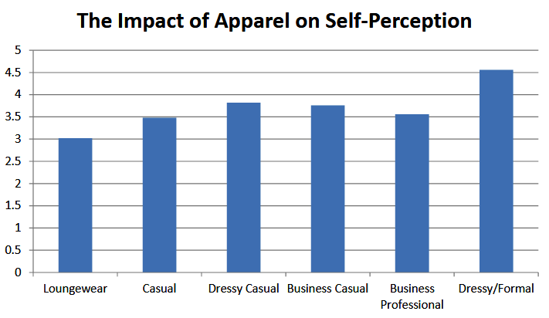 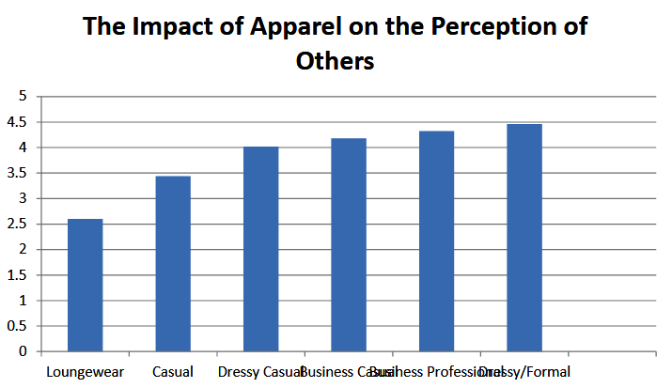
 |  |  |  |  |  |  |  |  |  |  |  | Persoonlijkheid & Profilering| Prognose
 |  3. Gezondheid | Geestelijke & Lichamelijke gezondheid (Bron: Gezondheidsproblemen in WW en bijstand 2019 | Ministerie van Sociale Zaken en Werkgelegenheid 2024) | Geen | Psychisch | Somatisch | Psychisch & Somatisch
 |  | Vraag 8: Ervaart u psychische en/of lichamelijke problematiek? Indien, welke problematiek ervaart u? (Mogelijke inzage in BA/VA/AD onderzoek) | 100.00% | 50.00% | 75.00% | 25.00%
 |  | 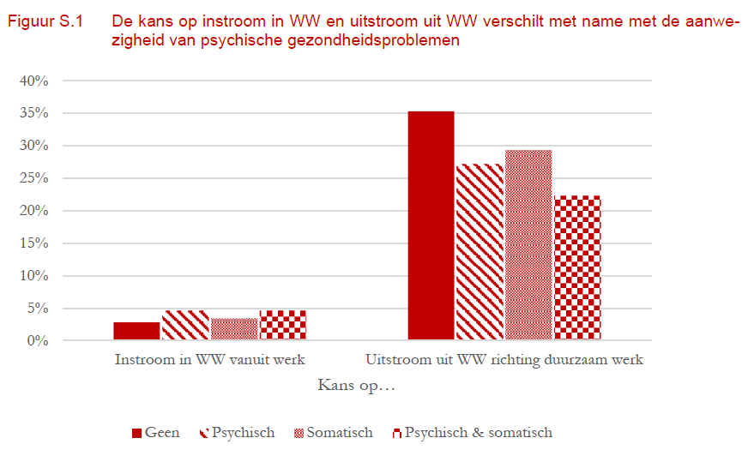 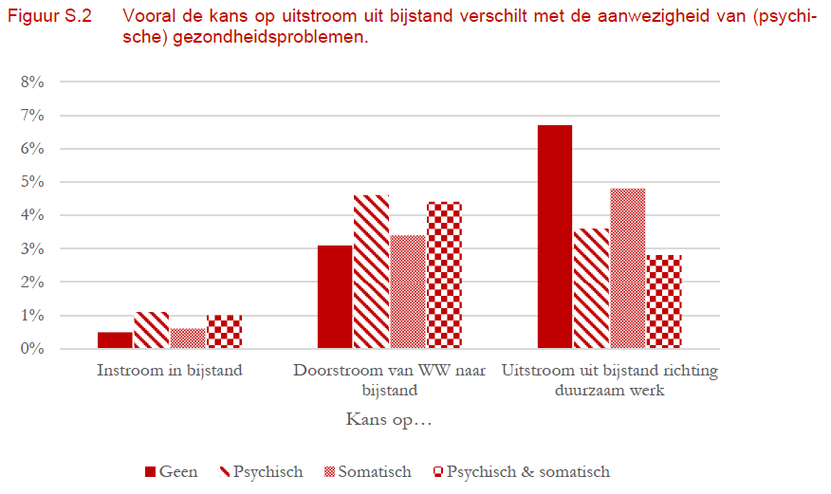

 |  | Gezondheidsbeperkingen (Bron: Beperkt in functie 2016 | Cultureel Planbureau 2024) | Volledig en duurzaam arbeidsongeschikt | Gedeeltelijk arbeidsgeschikt | Arbeidsgehandicapt | Personen met een minder dan goed ervaren gezondheid | Geen gezondheidsbeperkingen
 |  | Vraag 9: Vormen uw gezondheidsbeperkingen een belemmering voor uw integratie? Indien, in welke mate bent u arbeidsgeschikt dan wel arbeidsongeschikt? (Mogelijke inzage in BA/VA/AD onderzoek) | 20.00% | 40.00% | 60.00% | 80.00% | 100.00%
 |  | Sportbeoefening (Bron: Sports, exercise and labor market outcomes 2015 | University of St. Gallen Switzerland and IZA Germany 2024) | Sedentair | Recreatief | Actief
 |  | Vraag 10: Beoefent u een sport? Indien, beschrijf de activiteit en de frequentie waarin u deze activiteit beoefent. | 33.33% | 66.66% | 100.00%
 |  | 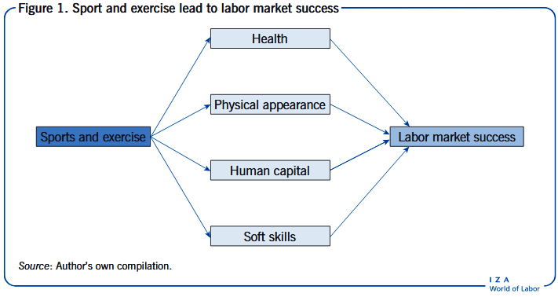 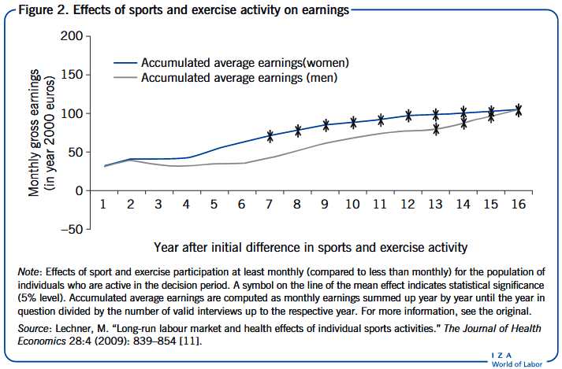
 |  |  |  |  |  |  |  |  |  |  |  |  |  | Gezondheid | Prognose
 | 4. Financiën | Aard van uitkering | WW | Bijstand | Geen
 |  | Vraag 11: Ontvangt u een uitkering? Indien, welke uitkering ontvangt u? | 100.00% | 66.66% | 33.33%
 |  | Duur WW uitkering (Bron: Welke niet-werkenden hebben de grootste kans op werk? 2023 | CBS 2024) | < 3 maanden | 3-6 maanden | 6-12 maanden | 12-18 maanden | 18-24 maanden
 |  | Vraag 12: Hoelang ontvangt u reeds uw WW uitkering? | 100.00% | 80.00% | 60.00% | 40.00% | 20.00%
 |  | Duur Participatie wet (Pw) uitkering (Bron: Welke niet-werkenden hebben de grootste kans op werk? 2023 | CBS 2024) | < 1 jaar | 1-2 jaar | 2-3 jaar | 3-4 jaar | 4-5 jaar
 |  | Vraag 12: Hoelang ontvangt u reeds uw Bijstandsuitkering? | 100.00% | 80.00% | 60.00% | 40.00% | 20.00%
 |  | Schuldhulpverlening of schuldsanering (Bron: De rol van re-integratie bij de aanpak van schulden 2016 | UWV 2024) | Schuldsanering | Schuldhulpverlening | Geen schuldenproblematiek
 |  | Vraag 13: Ervaart u schuldenproblematiek? Indien, doorloopt u een schuldhulpverlenings- of een schuldsaneringstraject? | 33.33% | 66.66% | 100.00%
 |  | Overige inkomsten (Bron: Inkomsten en invloed op WW-uitkering 2024 | UWV 2024 & Inkomsten en invloed op Bijstandsuitkering 2024 | Rijksoverheid 2024) | Overige inkomsten zonder invloed op uitkering | Overige inkomsten met invloed op uitkering | Geen overige inkomsten
 |  | Vraag 14: Ontvangt u naast uw uitkering nog overige inkomsten? Bijvoorbeeld uit zelfstandig ondernemerschap of een bijbaan. Indien, hebben deze inkomsten invloed op uw uitkering? | 100.00% | 66.66% | 33.33%
 |  | Omgevingshulp | Beschikbaar | Niet beschikbaar
 |  | Vraag 15: Ontvangt u naast uw uitkering en mogelijke overige inkomsten ook financiële steun vanuit uw omgeving? | 75.00% | 25.00%
 |  |  |  |  |  |  |  |  |  |  |  |  |  | Financiën | Prognose
 |  5. Competentie | Intelligentie (Bron: Arbeidsparticipatie voor mensen met een LVB 2018 | Christelijke hogeschool Windesheim 2024 / Individuele verschillen GMA 2017 | Psychologie van arbeid en organisatie 2024 / Heel slim en toch zonder werk. Hoe kan dat? 2017 | Instituut GAK 2024 / Wel de brains, maar niet de baan 2017 | Arbeidsdeskundigen.nl 2024) | Zwak begaafd (IQ 70-85) | Normaal (IQ 85-115) | Meer begaafd (IQ 115-130) | Hoog begaafd IQ >130
 |  | Vraag 16: Wat is de hoogte van uw IQ? (Mogelijke inzage in IQ-testrapport) | 25.00% | 50.00% | 100.00% | 75.00%
 |  | 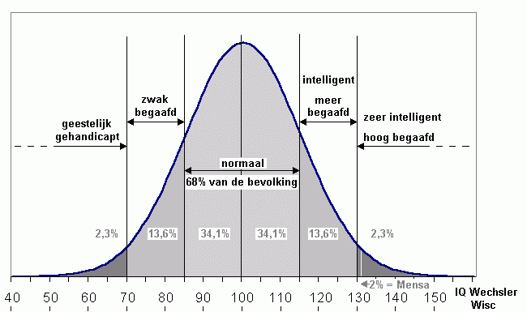
 |  | Taalniveau (Bron: Europees Referentiekader Talen 2015 | Nationaal Expertisecentrum Leerplanontwikkeling 2024 / Arbeidspositie en beheersing Nederlands 2021 | CBS 2024) | Basisgebruiker (A1-A2 / 20% van Nederlandse bevolking) | Onafhankelijke gebruiker (B1-B2 / 65% van Nederlandse bevolking) | Vaardige gebruiker (C1-C2 / 15% van Nederlandse bevolking)
 |  | Vraag 17: Beschrijf uw mate van Nederlandse taalvaardigheid. (Mogelijke inzage in taalniveaurapport) | 33.33% | 66.66% | 100.00%
 |  | 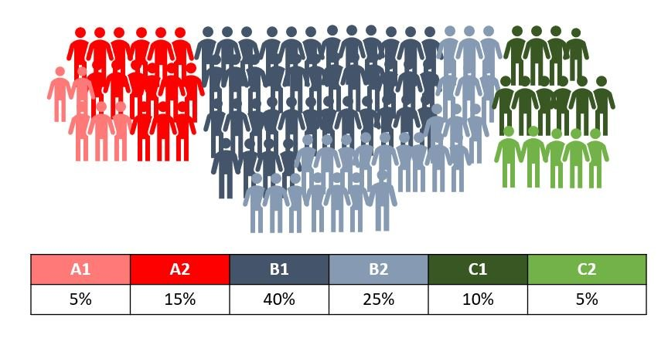 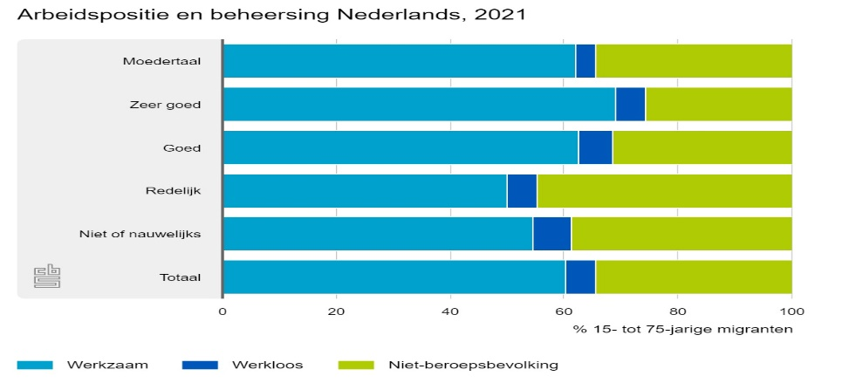
 |  | Vreemde talen (Multilinguïsme) (Bron: Vijf redenen waarom het leren van een taal je inzetbaarheid vergroot 2021 | EURES 2024) | Geen | 1 vreemde taal | 2 of meer vreemde talen
 |  | Vraag 18: Spreekt u nog vreemde talen? Indien, welke talen spreekt u nog meer? | 33.33% | 66.66% | 100.00%
 |  | Taalniveau vreemde taal | Basisgebruiker (A1-A2) | Onafhankelijke gebruiker (B1-B2) | Vaardige gebruiker (C1-C2)
 |  | Vraag 19: Beschrijf uw mate van buitenlandse taalvaardigheid. (Mogelijke inzage in taalniveaurapport) | 33.33% | 66.66% | 100.00%
 |  | ICT-competenties (Bron: Ongekende krapte op de ICT-arbeidsmarkt 2022 | Werk.nl 2024) | Geen | Basis | Gevorderd (MBO 3-4) | Expert (HBO/WO)
 |  | Vraag 20: Beschrijf uw ICT-competenties en het niveau waarop u deze kunt uitdragen. | 25.00% | 50.00% | 75.00% | 100.00%
 |  |  |  |  |  |  |  |  |  |  |  |  |  | Competentie | Prognose
 |  6. Kwalificatie | Onderwijsniveau (Bron: Werkloosheid naar onderwijsniveau 2024 | CBS 2024) | Onderwijsniveau: Laag | Onderwijsniveau: Middelbaar | Onderwijsniveau: Hoog
 |  | Vraag 21: Wat is uw hoogst behaalde opleiding? | 66.66% | 33.33% | 100.00%
 |  | 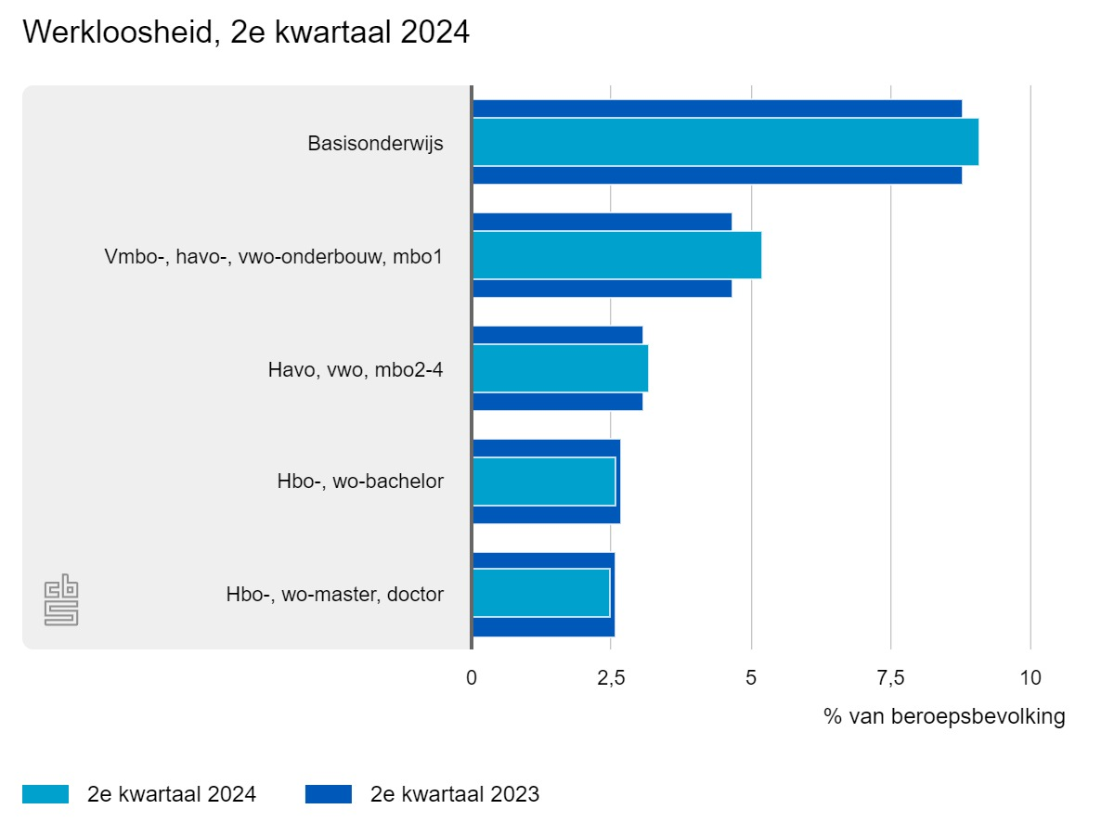 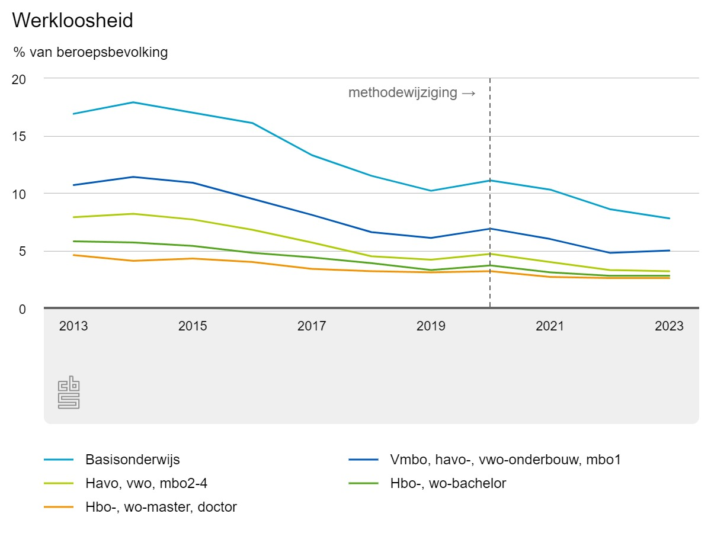
 |  | Perspectief op de arbeidsmarkt (Bron: Spreiding arbeidsmarktperspectieven (2024) binnen MBO opleidingscategorieën Nederland | ROA 2024) | Matig-slechte perspectieven | Redelijke perspectieven | Goede perspectieven
 |  | Vraag 22: Indien u MBO bent afgestudeerd, welke opleiding(en) heeft u gevolgd? | 33.33% | 66.66% | 100.00%
 |  | 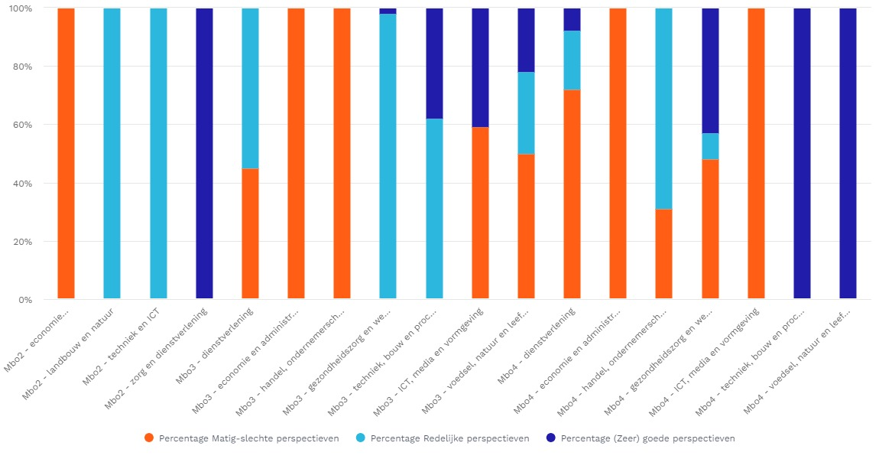
 |  | Perspectief op de arbeidsmarkt (Bron: Spreiding arbeidsmarktperspectieven (2024) binnen HBO en WO opleidingscategorieën Nederland | ROA 2024) | Matig-slechte perspectieven | Redelijke perspectieven | Goede perspectieven
 |  | Vraag 23: Indien u HBO bent afgestudeerd, welke opleiding(en) heeft u gevolgd? | 33.33% | 66.66% | 100.00%
 |  | 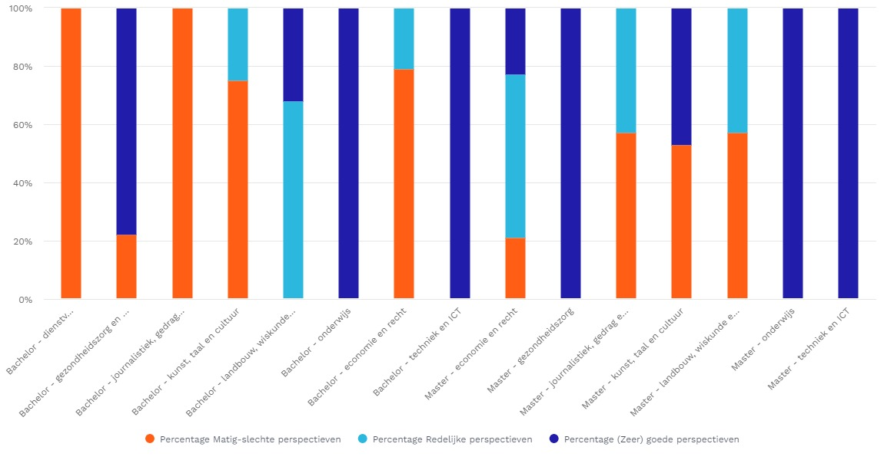
 |  | Perspectief op de arbeidsmarkt (Bron: Spreiding arbeidsmarktperspectieven (2024) binnen HBO en WO opleidingscategorieën Nederland | ROA 2024) | Matig-slechte perspectieven | Redelijke perspectieven | Goede perspectieven
 |  | Vraag 24: Indien u WO bent afgestudeerd, welke opleiding(en) heeft u gevolgd? | 33.33% | 66.66% | 100.00%

 |  |  |  |  |  |  |  |  |  |  |  |  |  | Kwalificatie | Prognose
Omgeving |  7. Leefsituatie | Leefsituatie Man (Bron: Discrimination in hiring based on potential and realized fertility - Evidence from a large-scale field experiment 2019 | ScienceDirect 2024) | Alleenstaand | Samenwonend/gehuwd zonder kind(eren) | Samenwonend/gehuwd met kind(eren) <9 jaar | Samenwonend/gehuwd met kind(eren) >9 jaar
 |  | Vraag 25: Beschrijf uw huidige leefsituatie. | 100.00% | 75% | 25% | 50%
 |  | 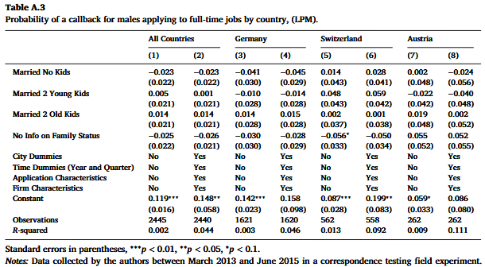
 |  | Leefsituatie Vrouw (Bron: Discrimination in hiring based on potential and realized fertility - Evidence from a large-scale field experiment 2019 | ScienceDirect 2024) | Alleenstaand | Samenwonend/gehuwd zonder kind(eren) | Samenwonend/gehuwd met kind(eren) <9 jaar | Samenwonend/gehuwd met kind(eren) >9 jaar
 |  | Vraag 25: Beschrijf uw huidige leefsituatie. | 100.00% | 25% | 50% | 75%
 |  | 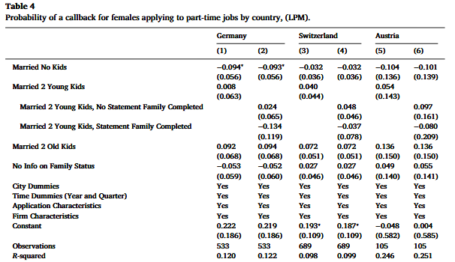 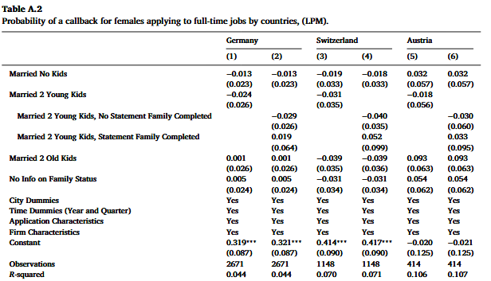
 |  | Socio-economische status | Levensverwachting naar inkomensklasse (Bron: Levensverwachting bij geboorte naar welvaart 2017-2020 | CBS 2024) | Laagste inkomensklasse (EUR 27,5-28,8) | Laag midden inkomensklasse (EUR 28,8-30,1) | Midden inkomensklasse (EUR 30,1-31,4) | Hoog midden inkomensklasse (EUR 31,4-32,7) | Hoogste inkomensklasse (> EUR 32,7)
 |  | Vraag 26: Wat is de hoogte van uw reguliere jaarinkomen? | 20.00% | 40.00% | 60.00% | 80.00% | 100.00%
 |  | 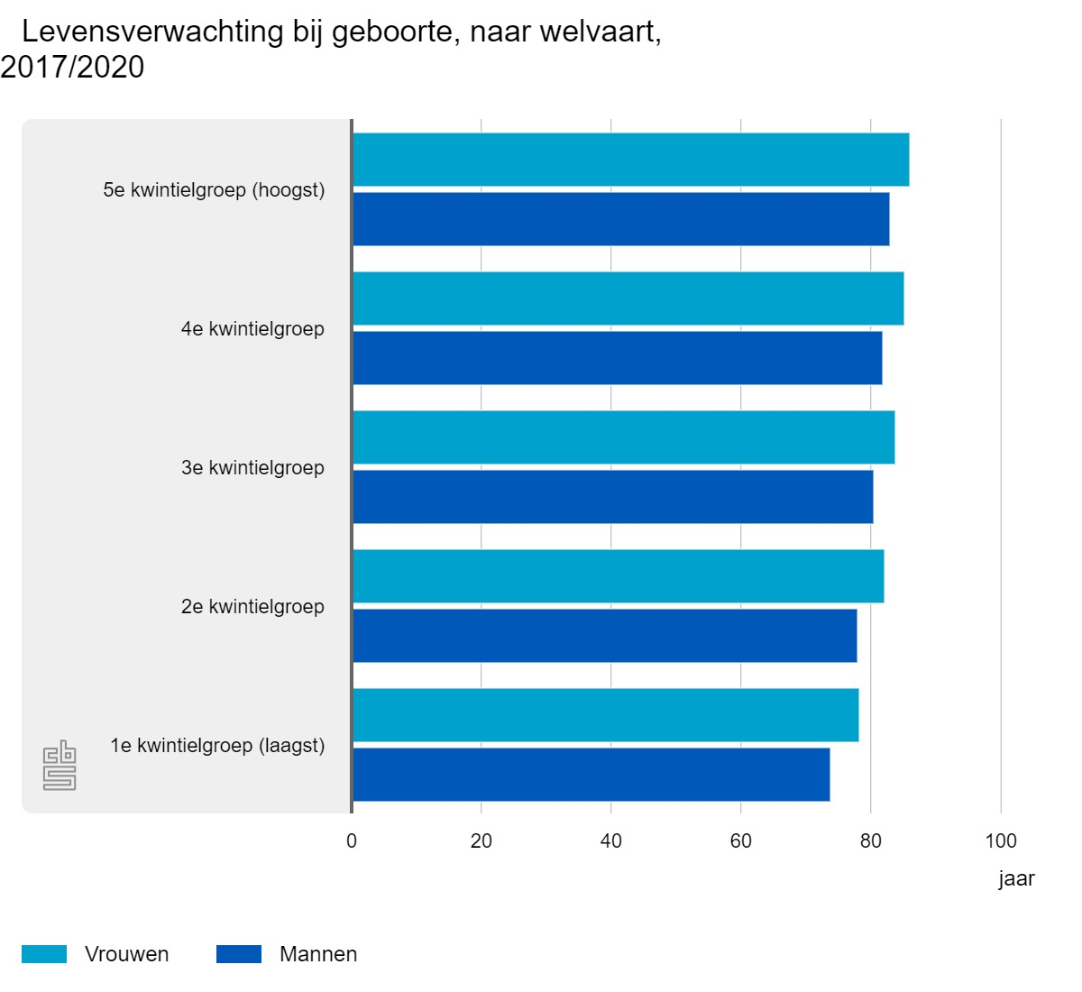 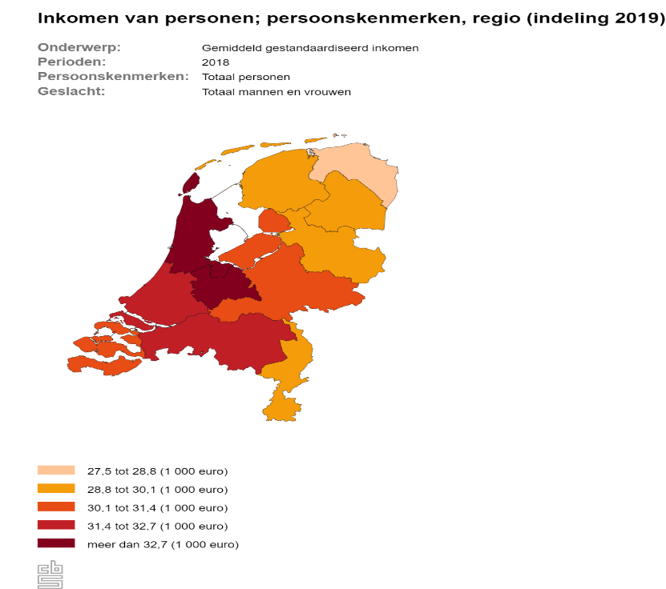
 |  | Socio-economische status | Gezonde levensverwachting naar onderwijsniveau (Bron: Gezonde levensverwachting: geslacht, leeftijd en onderwijsniveau | CBS 2024) | Laag onderwijsniveau (LBO) | Middelbaar onderwijsniveau (MBO) | Hoog onderwijsniveau (>HBO)
 |  | Vraag 27: Wat is uw hoogst behaalde onderwijsniveau? | 33.33% | 66.66% | 100.00%
 |  | 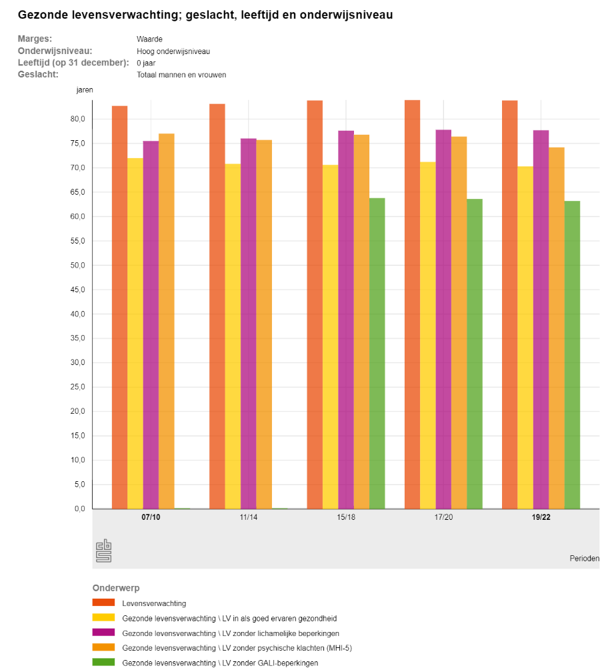 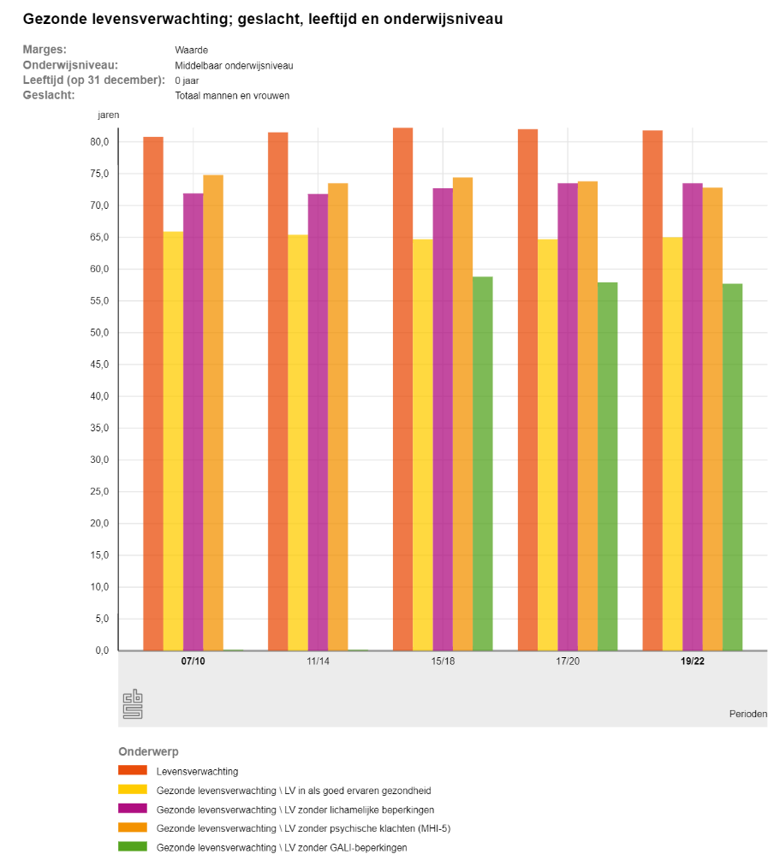 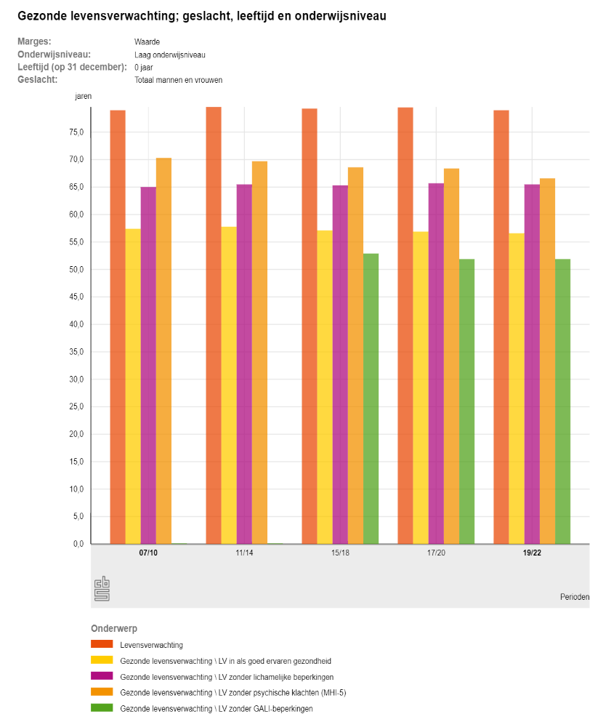
 |  | Snelheid van naturalisatie (Bron: Perspectief op Nederlanderschap: Het effect van de snelheid van naturalisatie 2017 | CBS 2024) | 1-3 jaar | 4 jaar | 5 jaar | 6 jaar | 7 jaar | 8-10 jaar
 |  | Vraag 28: Hoelang bevindt u zich reeds in het naturalisatieproces? | 33.33% | 100.00% | 83.33% | 66.66% | 49.99% | 16.66%
 |  | Netwerk | Klein (< 25 pers.) | Gemiddeld (25-50 pers.) | Groot (>50 pers.)
 |  | Vraag 29: Hoe groot is de omvang van uw netwerk? Beschikt u over LinkedIn? Indien, beschrijf de frequentie en de intensiteit van uw gebruik. | 33.33% | 66.66% | 100.00%
 |  | Justitie | Problemen met justitie | Geen VOG overlegbaar | Problemen met justitie | VOG overlegbaar | Geen problemen met justitie
 |  | Vraag 30: Ervaart u problemen met justitie? Indien, vormen deze problemen een belemmering voor werk en kunt u een VOG overleggen? | 33.33% | 66.66% | 100.00%
 |  | Thuissituatie | Problemen in thuissituatie | Belemmering voor werk | Problemen in thuissituatie | Geen belemmering voor werk | Geen problemen in thuissituatie
 |  | Vraag 31: Ervaart u problemen in uw thuissituatie? Indien, vormen deze problemen een belemmering voor werk? | 33.33% | 66.66% | 100.00%
 |  | Addictie | Verslavingsproblematiek | Belemmering voor werk | Verslavingsproblematiek | Geen belemmering voor werk | Geen verslavingsproblematiek
 |  | Vraag 32: Ervaart u verslavingsproblematiek? Indien, vormt deze problematiek een belemmering voor werk? | 33.33% | 66.66% | 100.00%
 |  | Rijbewijs | Nee | Ik volg lessen | Ja
 |  | Vraag 33: Bent u in het bezit van een rijbewijs? | 33.33% | 66.66% | 100.00%
 |  | Mobiliteit (Eigen vervoer (EV) of Openbaar Vervoer (OV)) | Beperkt (OV) | Gedeeltelijk beperkt (OV) | Onbeperkt (OV/EV)
 |  | Vraag 34: Beschikt u over eigen vervoer (Fiets/Fiets met trapondersteuning/Brommer/Scooter/Motor/Auto) en bent u in staat om zelfstandig naar uw werkplek te reizen? Indien u afhankelijk bent van het Openbaar Vervoer, ervaart u dan enige beperkingen m.b.t. aansluitingen? | 33.33% | 66.66% | 100.00%
 |  |  |  |  |  |  |  |  |  |  |  |  |  | Leefsituatie | Prognose
Arbeidsmarkt |  8. Arbeidsmarkt | TAM Transitie (Transitionele Arbeidsmarkt 2024) | I: Betaalde arbeid naar betaalde arbeid | III: Scholing naar betaalde arbeid | IV: Zorg/Huishouden naar betaalde arbeid | V: Uittreding naar bet. Arbeid
 |  | Vraag 35: Beschrijf uw arbeidsmarkttransitie. | 100.00% | 75.00% | 50.00% | 25.00%
 |  | 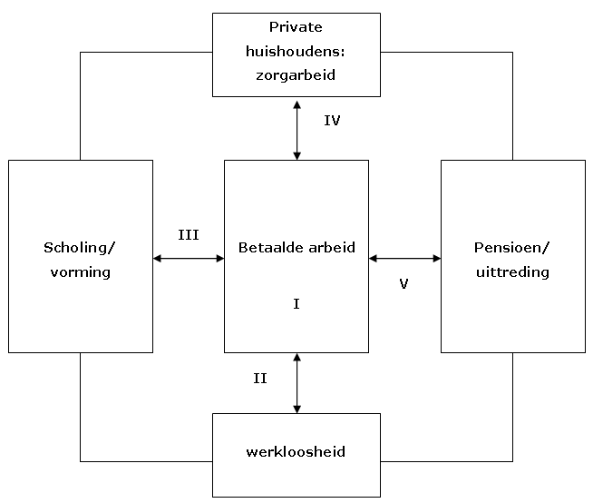
 |  | Transitie II: Werkloosheid naar betaalde arbeid | Vanuit volledige arbeidsongeschiktheid | Vanuit gedeeltelijke arbeidsongeschiktheid | Vanuit ziekte | Vanuit ontslag / Vanuit startpositie
 |  | Vraag 36: Beschrijf uw arbeidsmarkttransitie. | 25.00% | 50.00% | 75.00% | 100.00%

 |  | Soort Transitie | Homogene transitie | Heterogene transitie
 |  | Vraag 37: Wilt u solliciteren in een gelijkwaardige of een ongelijkwaardige sector als voorheen? | 75.00% | 25.00%
 |  | Aard van werkloosheid (Bron: From social assistance to self-sufficiency: Low income work as a stepping stone 2021 | European Sociological Review 2021) | Volledig werkloos | Gedeeltelijk werkloos
 |  | Vraag 38: Bent u geheel of slechts gedeeltelijk werkloos? Heeft u bijvoorbeeld een deeltijdbaan? | 25.00% | 75.00%
 |  | Participatie (Bron: Van vrijwilligerswerk naar betaald werk 2022 | Vrije Universiteit Amsterdam 2022) | Vrijwilligerwerk | Geen vrijwilligerswerk
 |  | Vraag 39: Verricht u momenteel vrijwilligerswerk? | 75.00% | 25.00%
 |  | Werkloosheidsduur (Bron: Welke niet-werkenden hebben de grootste kans op werk? 2023 | CBS 2024) | 0-3 mnd | 3-6 mnd | 6-12 mnd | > 12 mnd
 |  | Vraag 40: Hoelang bent u reeds werkloos? | 100.00% | 75.00% | 50.00% | 25.00%
 |  | Aard van gewenst werk | Structureel | Seizoen
 |  | Vraag 41: Bent u op zoek naar structureel (vast) werk of seizoenswerk? | 75.00% | 25.00%
 |  | Relevante werkervaring (Bron: Weinig werkervaring Dan zit je goed op de arbeidsmarkt 2017 | RTL 2024) | 1-5 jaar (Starter) | 6-10 jaar | 11-15 jaar | > 15 jaar
 |  | Vraag 42: Hoeveel jaar aan relevante werkervaring heeft u? (CV analyse) | 100.00% | 75.00% | 50.00% | 25.00%
 |  | Aantal sollicitaties per maand (Bron: Welke niet-werkenden hebben de grootste kans op werk? 2023 | CBS 2024) | 1-4 | 5-10 | >10
 |  | Vraag 43: Hoeveel sollicitaties verricht u per maand? | 33.33% | 66.66% | 100.00%
 |  | Periode sollicitatie (Bron: Wanneer is het beste moment om te solliciteren? 2024 | Indeed 2024 ) | Jan-Mrt | Apr-Jun | Jul-Sept | Okt-Dec
 |  | Vraag 44: In welke periode solliciteert men momenteel? (Beoordeling door consulent) | 100.00% | 50.00% | 25.00% | 75.00%
 |  | Arbeidsaanbod Nationaal (Bron: CBS 2024 | *Calculatie door consulent) | Ruim aanbod arbeid | Krap aanbod arbeid
 |  | Aanbod van arbeid = Werkzame beroepsbevolking (werknemers + zelfstandigen) + werklozen | 25.00% | 75.00%
 |  | 1. Werknemers + zelfstandigen | Arbeidsdeelname x 1000 (Bron: https://www.cbs.nl/nl-nl/visualisaties/dashboard-arbeidsmarkt/werkenden )
 |  | 2. Werklozen | Werkloosheid x 1000 (Bron: https://www.cbs.nl/nl-nl/visualisaties/dashboard-arbeidsmarkt/werklozen)
 |  | Totaal aanbod van arbeid
 |  | Arbeidsvraag Nationaal (Bron: CBS 2024 | *Calculatie door consulent) | Grote vraag arbeid (Krappe arbeidsmarkt) | Kleine vraag arbeid (Ruime arbeidsmarkt)
 |  | Vraag naar arbeid = Werkzame beroepsbevolking (werknemers + zelfstandigen) + vacatures | 75.00% | 25.00%
 |  | 1. Werknemers + zelfstandigen | Arbeidsdeelname x 1000 (Bron: https://www.cbs.nl/nl-nl/visualisaties/dashboard-arbeidsmarkt/werkenden)
 |  | 2. Vacatures | Openstaande vacatures x 1000 ( Bron: https://www.cbs.nl/nl-nl/visualisaties/dashboard-arbeidsmarkt/vacatures)
 |  | Totale vraag naar arbeid
 |  | Sector geslachtsvoorkeur (Bron: Tewerkstelling per sector 2024 | Statistiek Vlaanderen 2024) | Man | Vrouw
 |  | Vraag 45: Bent u een man of vrouw? | 100.00% | 100.00%
 |  | 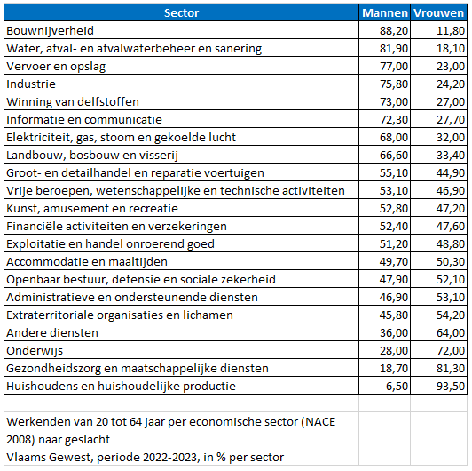
 |  |  |  |  |  |  |  |  |  |  |  |  |  | Arbeidsmarkt | Prognose
 |  |  |  |  |  |  |  |  |  |  |  |  |  | Totaal | Prognose

